Worksheet
CODIGO | CB | PRODUCTO | PRECIO_VENTA | CON IVA | PRECIO PUBLICO | IVA | IEPS | COSTO | % ut anterior | P NUEVO | p nvo CON IVA |  | % AUMENTO | DESCTO | BONIF | DESCTO NETO | + PP | COSTO | % UT | P MEDICO
AR6408 | 734448000307 | ALVEUM 100 Ml | 177 | 177 | 177 | 0 | 0 | 67.26 | 62.00 | 189 | 189 | ARANDA PETS | 6.35 | 24 | 100 | 62 | 10% | 71.82 | 62
AR6098 | 734448060981 | AMIBAC 24 TABLETAS ARANDA PETS | 154 | 154 | 154 | 0 | 0 | 58.52 | 62.00 | 159 | 159 | ARANDA PETS | 3.14 | 24 | 100 | 62 | 10% | 60.42 | 62
AR0860 | 734448008600 | ASCORBOL PLUS 100 TABLETAS | 274 | 274 | 274 | 0 | 0 | 109.6 | 60.00 | 282 | 282 | ARANDA GRAL | 2.84 | 20 | 100 | 60 | 10% | 112.8 | 60
AR0859 | 734448008594 | ASCORBOL PLUS 50 TABLETAS | 183 | 183 | 183 | 0 | 0 | 73.2 | 60.00 | 189 | 189 | ARANDA GRAL | 3.17 | 20 | 100 | 60 | 10% | 75.6 | 60
AR0964 | 734448009645 | AVANDAL DIFAS 10 G SOBRE | 47 | 47 | 47 | 0 | 0 | 17.86 | 62.00 | 49 | 49 | ARANDA GRAL | 4.08 | 20 | 100 | 60 | 10% | 19.6 | 60
AR0021 | 734448000215 | AZUL PIOTANICO 120 ML | 134 | 134 | 134 | 0 | 0 | 50.92 | 62.00 | 139 | 139 | ARANDA GRAL | 3.60 | 20 | 100 | 60 | 10% | 55.6 | 60
AR0025 | 734448000253 | BALSAMO BLANCO 240 G | 297 | 297 | 297 | 0 | 0 | 112.86 | 62.00 | 307 | 307 | ARANDA GRAL | 3.26 | 20 | 100 | 60 | 10% | 122.8 | 60
AR0024 | 734448000246 | BALSAMO BLANCO 100 g | 139 | 139 | 139 | 0 | 0 | 55.6 | 60.00 | 144 | 144 | ARANDA GRAL | 3.47 | 20 | 100 | 60 | 10% | 57.6 | 60
AR1394 | 734448013949 | BALSAMO BLANCO 60 g | 129 | 129 | 129 | 0 | 0 | 51.6 | 60.00 | 134 | 134 | ARANDA GRAL | 3.73 | 20 | 100 | 60 | 10% | 53.6 | 60
AR6155 | 7506412700130 | BEBIDA UNIVERSAL CONTRA LA TOS 100 mL ARANDA PETS | 123 | 123 | 123 | 0 | 0 | 46.74 | 62.00 | 128 | 128 | ARANDA PETS | 3.91 | 24 | 100 | 62 | 10% | 48.64 | 62
AR6027 | 734448060271 | CLAVOXIVET 20 TABLETAS | 298 | 298 | 298 | 0 | 0 | 113.24 | 62.00 | 304 | 304 | ARANDA PETS | 1.97 | 24 | 100 | 62 | 10% | 115.52 | 62
AR6049 | 734448060493 | CLAVOXIVET SUSPENSION 60 mL | 299 | 299 | 299 | 0 | 0 | 113.62 | 62.00 | 309 | 309 | ARANDA PETS | 3.24 | 24 | 100 | 62 | 10% | 117.42 | 62
AR6103 | 734448061032 | DEXTRIMAZOL 40g ARANDA PETS | 189 | 189 | 189 | 0 | 0 | 71.82 | 62.00 | 197 | 197 | ARANDA PETS | 4.06 | 24 | 100 | 62 | 10% | 74.86 | 62
AR6143 |  | DIAREX | 179 | 179 | 179 | 0 | 0 | 68.02 | 62.00 | 189 | 189 | ARANDA GRAL | 5.29 | 20 | 100 | 60 | 10% | 75.6 | 60
AR6405 | 734448000314 | DIRO PETS INYECTABLE DE 20 mL | 136 | 136 | 136 | 0 | 0 | 51.68 | 62.00 | 140 | 140 | ARANDA PETS | 2.86 | 24 | 100 | 62 | 10% | 53.2 | 62
AR6432 | 734448000680 | DIRO PETS PUPPY COLECTIVO 15 PZ | 1459 | 1459 | 1459 | 0 | 0 | 554.42 | 62.00 | 1498 | 1498 | ARANDA PETS | 2.60 | 24 | 100 | 62 | 10% | 569.24 | 62
AR6433 | 734448000642 | DIRO PETS REFORMULADO COLECTIVO 15 PZ | 1798 | 1798 | 1798 | 0 | 0 | 683.24 | 62.00 | 1849 | 1849 | ARANDA PETS | 2.76 | 24 | 100 | 62 | 10% | 702.62 | 62
AR106984 | 7503053578005 | ECTOSOL JABÓN 80 g | 49 | 49 | 49 | 0 | 0 | 19.6 | 60.00 | 49 | 49 | SALUD ANIMAL INSECT | - | 5 | 50 | 36.7 | 10% | 31.02 | 36.693877551 | 40.82
AR9583 | 7503053578012 | ECTOSOL SHAMPOO 250 ML | 94 | 94 | 94 | 0 | 0 | 37.6 | 60.00 | 94 | 94 | SALUD ANIMAL INSECT | - | 5 | 50 | 36.7 | 10% | 59.5 | 36.70212766 | 78.3
AR9585 | 7503053578081 | ECTOSOL SHAMPOO 3.78 L | 929 | 929 | 929 | 0 | 0 | 371.6 | 60.00 | 929 | 929 | SALUD ANIMAL INSECT | - | 5 | 50 | 36.7 | 10% | 588.06 | 36.699677072 | 773.86
AR106988 | 7503053578036 | ECTOSOL TALCO 100 G | 85.34 | 98.9944 | 85.34 | 16 | 0 | 34.14 | 60.00 | 99 | 114.84 | SALUD ANIMAL INSECT | 13.80 | 5 | 50 | 36.7 | 10% | 62.67 | 36.696969697 | 82.47
AR6077 | 734448060776 | ENROXOL TABS 150 10 TABLETAS | 169 | 169 | 169 | 0 | 0 | 64.22 | 62.00 | 173 | 173 | ARANDA PETS | 2.31 | 24 | 100 | 62 | 10% | 65.74 | 62
AR6076 | 734448060769 | ENROXOL TABS 50 mg 30 TABLETAS | 209 | 209 | 209 | 0 | 0 | 79.42 | 62.00 | 214 | 214 | ARANDA PETS | 2.34 | 24 | 100 | 62 | 10% | 81.32 | 62
AR6409 | 734448000338 | ETIPETS 10 mL | 155 | 155 | 155 | 0 | 0 | 58.9 | 62.00 | 159 | 159 | ARANDA PETS | 2.52 | 24 | 100 | 62 | 10% | 60.42 | 62
AR6410 | 734448000574 | HEPATOPETS 100 mg | 359 | 359 | 359 | 0 | 0 | 136.42 | 62.00 | 367 | 367 | ARANDA PETS | 2.18 | 24 | 100 | 62 | 10% | 139.46 | 62
AR9531 | 734448000772 | HYDRA PETS 40 g | 162.93 | 188.9988 | 162.93 | 16 | 0 | 61.92 | 62.00 | 170.69 | 198.00 | ARANDA PETS | 4.55 | 24 | 100 | 62 | 10% | 64.86 | 62.001288886
AR1273 |  | IVERFULL MACROVIT ADE 100ML | 609 | 609 | 609 | 0 | 0 | 231.42 | 62.00 | 622 | 622 | ARANDA GRAL | 2.09 | 20 | 100 | 60 | 10% | 248.8 | 60
AR1039 | 734448010399 | IVERFULL PASTA 32 g | 247 | 247 | 247 | 0 | 0 | 86.45 | 65.00 | 255 | 255 | ARANDA GRAL | 3.14 | 20 | 100 | 60 | 10% | 102 | 60
AR6395 | 734448013970 | IVERFULL PASTA VITAMINADO 32 g | 289 | 289 | 289 | 0 | 0 | 101.15 | 65.00 | 298 | 298 | ARANDA GRAL | 3.02 | 20 | 100 | 60 | 10% | 119.2 | 60
AR6105 | 734448061056 | IVERFULL POLVO 10 g CAJA CON 25 SOBRES | 939 | 939 | 939 | 0 | 0 | 375.6 | 60.00 | 967 | 967 | ARANDA GRAL | 2.90 | 20 | 100 | 60 | 10% | 386.8 | 60
AR6481 | 734448061445 | JABON ANTIPULGAS CLEAN GUARD 80g. | 99 | 99 | 99 | 0 | 0 | 37.62 | 62.00 | 107 | 107 | CLEAN GUARD | 7.48 | 24 | 100 | 62 | 10% | 40.66 | 62
AR6157 | 7506412700109 | LASARNOL 30 mL ARANDA PETS | 127 | 127 | 127 | 0 | 0 | 48.26 | 62.00 | 138 | 138 | ARANDA PETS | 7.97 | 24 | 100 | 62 | 10% | 52.44 | 62
AR6080 | 734448060806 | LAXA PET 100 g | 206 | 206 | 206 | 0 | 0 | 78.28 | 62.00 | 218 | 218 | ARANDA PETS | 5.50 | 24 | 100 | 62 | 10% | 82.84 | 62
AR1183 | 734448011839 | MELODEX 100ml | 317 | 317 | 317 | 0 | 0 | 120.46 | 62.00 | 327 | 327 | ARANDA GRAL | 3.06 | 20 | 100 | 60 | 10% | 130.8 | 60
AR6093 | 734448060936 | Melodex 250 mL | 618 | 618 | 618 | 0 | 0 | 234.84 | 62.00 | 638 | 638 | ARANDA GRAL | 3.13 | 20 | 100 | 60 | 10% | 255.2 | 60
AR6104 | 734448061049 | MELODEX GOTAS 10 mL | 78 | 78 | 78 | 0 | 0 | 29.64 | 62.00 | 81 | 81 | ARANDA PETS | 3.70 | 24 | 100 | 62 | 10% | 30.78 | 62
...
 |  |  |  |  |  |  |  |  |  |  |  |  | 2 | 49 | $98.00
 |  |  |  |  |  |  |  |  |  |  |  |  | 3 |  | 98 | + .50 BONIF
 |  |  |  |  |  |  |  |  |  |  |  |  |  |  | 4.9 | - 5%DESCTO
 |  |  |  |  |  |  |  |  |  |  |  |  |  | TOTAL | 93.1 | 31.03 | 36.67 | UT
 |  |  |  |  |  |  |  |  |  |  |  |  |  |  | 9.31 | PP
 |  |  |  |  |  |  |  |  |  |  |  |  |  | TOTAL A PAGAR | 83.79 | 27.93 | CADA PZA
 |  |  |  |  |  |  |  |  |  |  |  |  |  |  |  | 43 | % UT TOTAL DE P PUBLICO

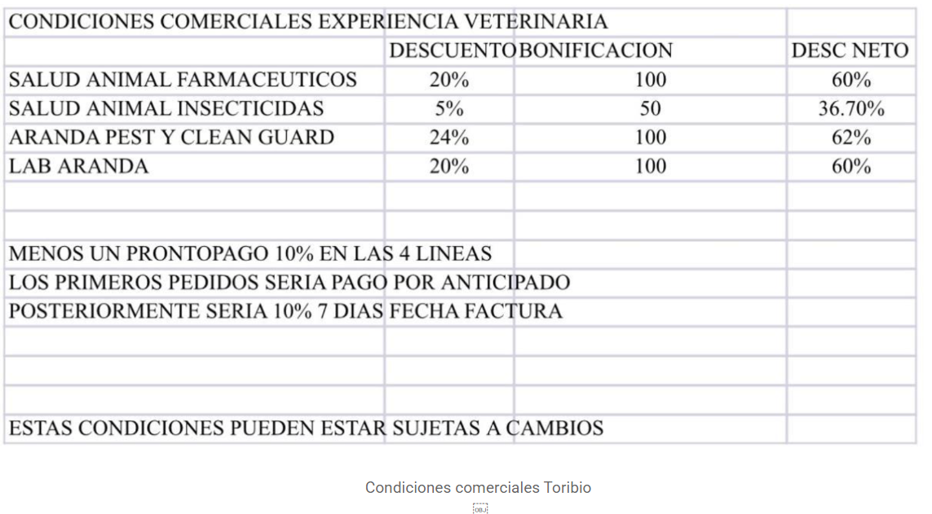

 |  |  |  |  |  |  |  |  |  |  |  |  |  |  |  | 2 | 49 | 3 | 98 | TOTAL
 |  |  |  |  |  |  |  |  |  |  |  |  |  |  |  |  |  |  | 4.9 | 5%
 |  |  |  |  |  |  |  |  |  |  |  |  |  |  |  |  |  |  | 93.1 | TOTAL
 |  |  |  |  |  |  |  |  |  |  |  |  |  |  |  |  |  |  | 31.033333333 | C/U
 |  |  |  |  |  |  |  |  |  |  |  |  |  |  |  |  |  |  | 9.31 | PP
 |  |  |  |  |  |  |  |  |  |  |  |  |  |  |  |  |  |  | 83.79 | A PAGAR
 |  |  |  |  |  |  |  |  |  |  |  |  |  |  |  |  |  |  | 27.93 | C/U

